Guía Auditoría MAS IP
GUÍA AUDITORÍA

TIPO DE ANÁLISIS | ELEMENTOS ANALIZADOS | POR QUÉ ANALIZAMOS ESTO | RESUMEN DEL DIAGNÓSTICO |  | PRIORIDAD | Acciones | ENLACE A DOCUMENTO EXCEL | ESTADO
ACCESIBILIDAD | Indexación | Es importante contar con una óptima salud de indexación, ya que serán dichas páginas indexadas las que Google tendrá en sus índices de búsquedas respecto a nuestra web, con lo cual, enviar a Google páginas con errores ocasiona no solo problemas por potenciales penalizaciones, sino por una imagen de web descuidada o de mala calidad a ojos del motor de búsqueda. | - 91 URL de "servicios". -268 paginas de blog - URLs con contenido duplicado (paginados) - Unfriendly URLs - /?vcv-filter-37225705=79 - URL Mixtas http y https - https://www.masip.es// - https://masip.es/productos-servicios/servicios/lineas-moviles/ |  | Muy Alta | Eliminar url mixtas, no permitir la generación de enlaces sin www o sin https. | Errores de URL mixtas enlazadas: https://docs.google.com/spreadsheets/d/15x8--R1tOgaUwpeUnzFUuUwn0l4wYCMG/edit#gid=773351505 | En Desarrollo
 | Sitemap | El sitemap es el “mapa del tesoro” que les dirá a los rastreadores de Google como está creada y estructurada nuestra página web. Es lo más parecido al índice de un libro que existe en una página web, a través de él guiamos a los rastreadores a través de la web para que lleguen más fácilmente a nuestro contenido. | Existen dos iguales. Sitemaps con URL: Redirecciones. 404 URL sin www 410 |  | Muy Alta | eliminar sitemaps actual. Uno nuevo por servicios principales más estático + otro para blog tipo: https://www.masip.es/sitemap_page.xml https://www.masip.es/sitemap_post.xml | URL en sitemaps con errores: https://docs.google.com/spreadsheets/d/15x8--R1tOgaUwpeUnzFUuUwn0l4wYCMG/edit#gid=1727995109 | No Iniciado

 | Robots.txt | Mediante la correcta configuración del robots.txt pretendemos: - Mejorar el rastreo de la web - Bloquear aquellas Urls las cuales no queremos que sean rastreadas por Google ya que pueden generar pérdidas en el crawl budget (presupuesto de rastreo) - Asegurarnos de NO bloquear ninguna Url importante - Darles peso a elementos tales como sitemaps | Robots.txt básico. No bloquea filtros ni feed |  | Media | Valorar si no se puede arreglar la generación de URL bloquear las URL que generen \/blog\/[^\/]+\/\d+\/ |  | No Iniciado
 | 4XX | Las cabeceras HTTP de las páginas relevantes de nuestra web siempre deben dar una respuesta 200 de Ok. Hay que evitar en la medida de lo posible los errores 4xx o 5xx. Tener errores 404 puede provocar que el usuario tenga una mala experiencia de navegación, al hacer clic en un enlace que le lleve a dicha página. | - Pocas URLs con SC= 404 - Redirecciones a URL 404 |  | Baja | No requiere | URL que redireccionan a errores 404: https://docs.google.com/spreadsheets/d/15x8--R1tOgaUwpeUnzFUuUwn0l4wYCMG/edit#gid=828122661 | No Iniciado
 | 3XX | Los códigos de respuesta 3xx sirven para redireccionar de una página a otra, el ejemplo más común es cuando se borra un artículo o un producto que recibía tráfico o enlaces y queremos mandar ese tráfico o autoridad a otra página de nuestra web. | - Gran cantidad de redirecciones a URL irrelevante - Generan URL las fechas de publicación de las noticias del blog - Cadenas de redirecciones, en algunos casos hasta con 4 url |  | Alta | Eliminar generación de enlaces en fechas. Quitar enlaces con redirecciones. Eliminar cadenas de redirecciones enlazadas Listado en el documento anexo. | Cadenas de redirecciones, enlaces a redirecciones y/o URL en sitemaps con redirecciones: https://docs.google.com/spreadsheets/d/15x8--R1tOgaUwpeUnzFUuUwn0l4wYCMG/edit#gid=1675789941 | No Iniciado
 | Canonicals | El uso adecuado del elemento de enlace rel=”canonical” evita que determinadas situaciones generan contenido duplicado. Éstas transfieren la autoridad a la url canonicalizada. Si se usa de forma incorrecta puede provocar problemas de rastreo y de indexación. | Bien puestas |  | Baja | No requiere |  | No Iniciado
 | Niveles de Profundidad | El nivel de profundidad de cada URL es el número de clics que necesita un usuario para llegar a ella desde la Home. A su vez, estamos indicando a Google la importancia de cada URL. Cuanto mayor profundidad tenga una url más difícil será su rastreo por parte de Google Bot, por lo tanto, el nivel de profundidad es importante a nivel SEO. | Todo más o menos bien |  | Baja | Hay URL con mucha profundidad, hasta 16, pero son problemas de generación de URL infinitas y malas que deberían ser eliminadas |  | No Iniciado
 | Sintaxis URLs | La sintaxis de las URLs es importante, los motores de búsquedas dan mucha importancia a cómo está creada una URL y lo que contiene para identificar el contenido que hay dentro de ella, por eso es importante mantener URLs lo más limpias posibles y que no sean excesivamente largas. De esta forma los motores de búsqueda categorizaran mejor el contenido de nuestras páginas. | URL un poco densas o repetitivas: /productos-servicios/atención-al-cliente/contact-center/ |  | Alta | Simplificar URL, partir de una categoría de /productos-servicios/ para todos los productos/servicios y no tener tres subcarpetas. Además de facilitar la composición de las URL, reduce el nivel de profundidad de las carpetas | estructura propuesta en el assignment https://docs.google.com/spreadsheets/d/15lwMCdRFDr1jT4WkfAFhSuGdU1wdRo465Ns7xoHtMy0/edit#gid=0 | No Iniciado
 | Migas de Pan | Las migas de pan son una especie de ruta que le muestra al usuario en qué parte está de la web en todo momento y además le permite navegar a través de las diferentes carpetas pinchando sobre estas. | ok - no esencial para páginas de servicios. |  | Baja | Implementar de forma sencilla para datos estructurados |  | No Iniciado
 | Menú Principal | El menú de navegación sirve como herramienta principal para mostrar al usuario la arquitectura y el contenido relevante de la web ya que debe utilizarse como vía de acceso a las principales páginas que la componen, tanto para usuarios como para Google. Las URLs que se incluyan dentro del menú, estarán enlazadas desde todas las páginas del dominio por lo que deben estar bien elegidas. | Estructura confusa, menú poco entendible a nivel visual. Se enlazan servicios desde zonas distintas del menú y lleva a páginas que "categorias" de los servicios poco relevantes y con poco contenido. |  | Alta | Simplificar el menú. Propuesta en el assignment. Eliminar duplicidad de servicios en el menú y ofuscar enlaces a páginas poco interesantes o minimo ponerlas nofollow para mejorar la distribución de la autoridad https://docs.google.com/document/d/1MRQJjTKhij-62GMciqmA06WTD_XYCBuLEsD6ZmQs4ts/edit#heading=h.lk5scx5wg8xk |  | No Iniciado

TIPO DE ANÁLISIS | URLs ANALIZADOS | TIPO DE ANÁLISIS | INDICADOR | PUNTUACIÓN | PRIORIDAD | Acciones | ENLACE A DOCUMENTO EXCEL | ESTADO
WPO | HOME https://www.masip.es/ | GTMetrix Analysis | Grade | A | Baja | no requiere grandes acciones | Fotografía Off Page | No Iniciado
 |  |  | Performance | 90% |  |  |  | No Iniciado
 |  |  | Structure | 92% |  |  |  | No Iniciado
 |  | Web Vitals | LCP | 1,0s |  |  |  | No Iniciado
 |  |  | TBT | 49ms |  |  |  | No Iniciado
 |  |  | CLS | 1 |  |  |  | No Iniciado
 | HOME https://www.masip.es/ | lighthouse Analysis Mobile | Accesibility | 91 | Baja |  |  | No Iniciado
 |  |  | Performance | 62 |  |  |  | No Iniciado
 |  |  | B. Practice | 100 |  |  |  | No Iniciado
 |  | Web Vitals | FCP | 4,8s |  |  |  | No Iniciado
 |  |  | LCP | 7,6s |  |  |  | No Iniciado
 |  |  | Speed index | 4,8S |  |  |  | No Iniciado
 | PRODUCTO https://www.masip.es/productos-servicios/centralita-virtual-cloud/ | GTMetrix Analysis | Grade | B | Baja |  |  | No Iniciado
 |  |  | Performance | 78% |  |  |  | No Iniciado
 |  |  | Structure | 96% |  |  |  | No Iniciado
 |  | Web Vitals | LCP | 1,8S |  |  |  | No Iniciado
 |  |  | TBT | 297 ms |  |  |  | No Iniciado
 |  |  | CLS | 0 |  |  |  | No Iniciado

TIPO DE ANÁLISIS | ELEMENTOS ANALIZADOS | POR QUÉ ANALIZAMOS ESTO | TIPOS DE ERRORES ENCONTRADOS |  | PRIORIDAD |  | ENLACE A DOCUMENTO EXPLICATIVO | ESTADO
CONTENIDO | Meta Titles | A través de una correcta optimización de las meta etiquetas titles & descriptions lograremos los siguientes puntos: - Mantener todas las Urls indexadas con meta tags optimizadas - Titles y descriptions únicas atacando kw principales y secundarias - Evitar existencia meta tags vacías - Extensión adecuada para cada una | - Meta Titles Vacías: 2 - Meta Titles Duplicadas: 2 / 816 |  | Media |  | https://docs.google.com/spreadsheets/d/1wabS13MvH0skiy_i1eW0clhQc4Qac-YZ/edit#gid=450835104 | No Iniciado
 | Meta Descriptions |  | - Meta Descriptions Vacías: 25 / 816 - Meta Descriptions Duplicadas: 7/ 816 |  | Media |  |  | No Iniciado
 | Jerarquía de Encabezados h1-h2 | Los encabezados ayudan no solo a Google sino al usuario a jerarquizar la importancia del contenido de la página. Ayudarán a que este sea más legible, a que Google interprete qué keywords o secciones de la página tienen más peso frente a otras y qué keywords secundarias aportan un valor complementario. | Por lo general, todas las páginas importantes cuentan con H1. Si que se varios url con h1 duplicados y distintos. Home sin H1 H2: Páginas de servicios con h2 excesivos y que no tienen relevancia. Además existen muchas páginas con h2 duplicados: |  | Muy Alta | Quitar h1 duplicados Los que estan vacios, pertenecen a categorías. Los duplicados pertenen unas páginas de integraciones. H2, revisar los h2, eliminar los duplicados y que no tengan intención real. En las entradas de los blog, el etiquetado de las categorías, está cogiendo como h2, además al estar tan arriba lo está cogiendo como el principal. | Analisis h2 página de servicio https://docs.google.com/document/d/1m7jYI6xmqjN_3tI3rsili3yrNJgehH40iktBIcJJCiM/edit uso excesivo de h2 https://docs.google.com/spreadsheets/d/1FKgvYVBydKNi8KzJFjkVs3X-b96YgwGj/edit?rtpof=true Informe h2 duplicados https://docs.google.com/spreadsheets/d/1iSqdQYJT_UTEmZClCCx3NSW7t_zL1UrQ/edit#gid=50143481 | No Iniciado
 | Optimización de Imágenes | Una correcta optimización de las imágenes, nos permitirá no solo dotar a nuestro contenido de una mayor relevancia en cuanto a keywords seleccionadas, sino tener una óptima velocidad de carga, ya que evitando tener imágenes muy pesadas reduciremos sensiblemente este problema. Trataremos, por tanto: - No tener imágenes que pesen más de 100 kb - No tener imágenes sin etiqueta ALT, o con etiqueta ALT mal optimizada | - Imágenes peso > 100KB: 197 (25%) (Importante) - Imágenes sin etiqueta ALT: 176 |  | Media | tratar de reducir el peso de las imágenes más grandes, tratando de reducir todo lo posible hasta los 300 kb | https://docs.google.com/spreadsheets/d/1w9bQkstzRzN7dj__nKA0dirOiJLKDaxD/edit#gid=847696190 | No Iniciado
 | Datos Estructurados | Los fragmentos enriquecidos se constituyen como un tipo de marcado que añadimos en nuestra página HTML con el fin de facilitar a los diferentes motores de búsqueda mayor información sobre nuestro contenido, destacando los puntos más relevantes del mismo, de manera que favorezcan la aparición en posiciones destacadas de Google, siendo estos más visibles y logrando por tanto: - Ayudar a Google a entender mejor el contexto de la web y asociarlo a la búsqueda - Aumentar el número de clics - Mejorar el CTR - Destacar por encima de los competidores | Cuenta con schema tipo - Faqs en las páginas de servicios - Organization - Website - Article |  | Baja | Están correctos, se podrían añadir de tipo: breadcrumlist : https://schema.org/BreadcrumbList service: https://schema.org/Service contact: https://schema.org/ContactPage |  | No Iniciado

TIPO DE ANÁLISIS | ELEMENTOS ANALIZADOS | POR QUÉ ANALIZAMOS ESTO | DIAGNÓSTICO |  | ENLACE A DOCUMENTO
FOTOGRAFÍA WEB Y POPULARIDAD | Fotografía Web | Para evaluar correctamente el estado de nuestro proyecto, sacaremos una fotografía inicial de las métricas más relevantes a nivel off page para conocer la situación actual de la web. | Domain Rating | 31 / 100
 |  |  | Dominios de Referencia | 466 (288/466 dofollow)
 | Evolución de Enlaces | Haremos zoom del evolutivo tanto de dominios de referencia como de páginas de referencia en el último año. El ratio dominios de referencia / páginas de referencia debe estar cerca de uno, ya que esto evidenciará que los enlaces obtenidos son uno por dominio (incluido en una sola página) y no estarán presentes en footer o sidebar u otros elementos que se encuentran presenten en muchas páginas de la web. La situación ideal en cuanto a la evolución de enlaces es que se haga en crecimiento y de manera progresiva y controlada sin máximos ni mínimos excesivamente pronunciados. | 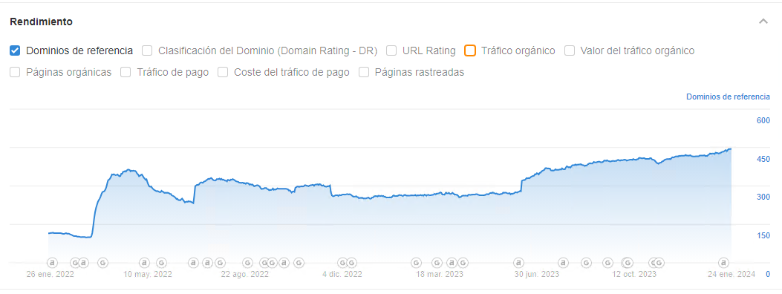
 |  |  | 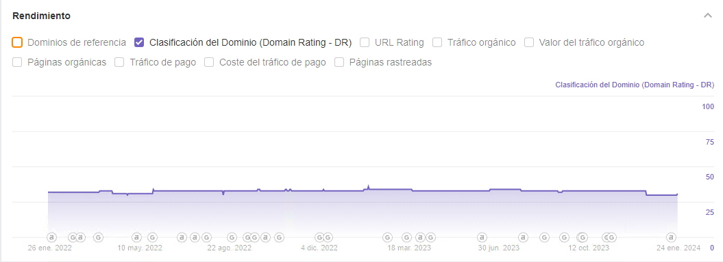
 | Perfil de Anchor | A la hora de analizar el perfil de textos ancla que nos enlazan, buscamos detectar patrones “anti naturales” a ojos de Google, esto es, un excesivo porcentaje en el uso de textos objetivo | - La gran mayoría hacen referencia a keywords de marca, conviene dar variedad al perfil de anchor text utilizando keywords objetivo.

